关系图
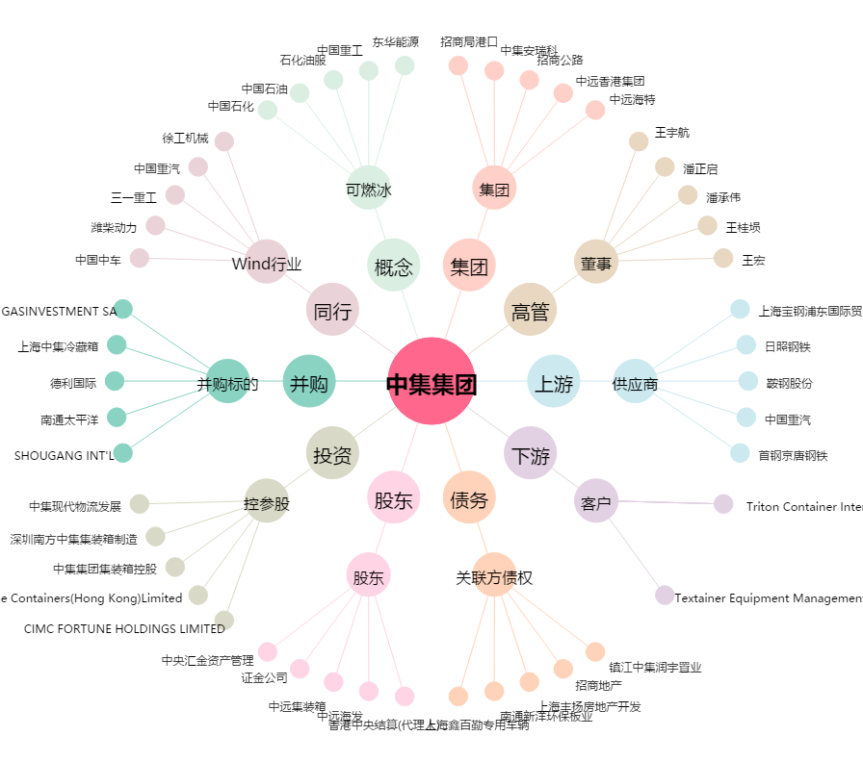
中集集团[000039.SZ] - 关系概览图

